改变记录
改变记录

版本号 | 改版日 | 具体Sheet | 微信分组表 | DB反应 | 工程反应 | 修改者

表一览
表一览

系统名称 |  |  | 劳务招标
系统ID |  |  | lobor

No. | 表名 |  | 种类 | 表ID | 说明 | 主键ID | 保存周期 （月） | 年件数 | 备注 | 是否 删除
 | 逻辑名称 | 物理名称
1 | 节点管理表 | sx_zl_node | TABLE
1 | 图片表 | sx_zl_picture | TABLE
1
1
1
1
1
1
1
1
1
10
11
12
13
14
15
16
17
18
19
20

外携用印申请表
系统名 |  | 后台问题归类 |  |  | 表结构定义书 |  |  |  |  |  |  |  | 作成者 |  | 作成日
子系统名 |  | zj-seal |  |  |  |  |  |  |  |  |  |  | 更新者 |  | 更新日

表明名（物理名） |  |  | zj_yy_out_seal_apply |  | 逻辑名称 |  |  | 外携用印申请表 |  |  |  | 包名： |  | com.apih5.mybatis
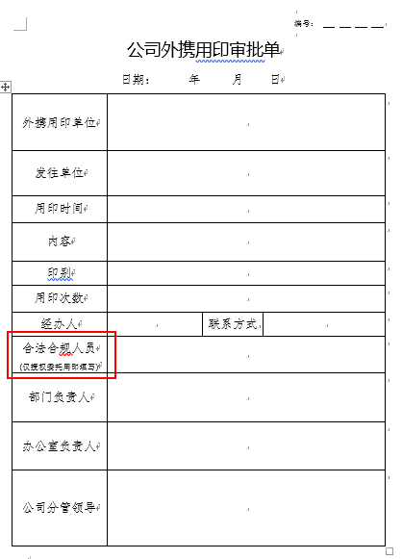
No. | 項目名（逻辑名） |  |  | 英字名（物理名） | PK | Not Null | 类型 |  | 全体 位数 | 小数位数 | 备注说明 |  |  |  |  | CODE定义书No. | No. | 項目名（逻辑名） |  |  | 英字名（物理名） | Java类型 | JSON生成 |  |  | CODE定义书No.

1 | 外携用印申请id |  |  | out_seal_apply_id | ○ |  | char |  | 32 |  |  |  |  |  |  |  |  |  |  |  |  |  | { "carId":"11", "carName":"11", "financialNumber":"11", "modelNumber":"11", "carStandard":"11", "subordinateUnit":"11", "useUnit":"11", "location":"11", "accountedForDate":"11", "isCarCheck":"11", "isCarInsurance":"11", "createTime":"11", "createUser":"11", "createUserId":"11", "modifyTime":"11", "modifyUser":"11", "modifyUserId":"11" }
2 | 公文类型 |  |  | document_type |  |  | char |  | 1 |  | 0：请示批复 1：通知通报 2：报告函
2 | 关联流程id |  |  | work_id |  |  | varchar |  | 32
3 | 用印申请名称 |  |  | seal_apply_name |  |  | varchar |  | 200
4 | 外携用印申请时间 |  |  | apply_use_time |  |  | datetime |  |  |  | YYYY-MM-DD hh24:mi:ss
5 | 用印编号 |  |  | seal_number |  |  | varchar |  | 32
6 | 申请序号 |  |  | apply_sequence |  |  | varchar |  | 200
7 | 外携用印单位 |  |  | out_seal_unit |  |  | varchar |  | 200
8 | 发往单位 |  |  | send_unit |  |  | varchar |  | 200
9 | 内容 |  |  | content |  |  | text
10 | 印别 |  |  | seal_type |  |  | char |  | 1 |  | 0：公章、1:手签章、2:人名章
11 | 用印次数 |  |  | use_number |  |  | int |  | 100
12 | 申请人id |  |  | apply_user_key |  |  | char |  | 32
13 | 申请人姓名 |  |  | apply_real_name |  |  | varchar |  | 100
14 | 联系方式 |  |  | apply_user_phone |  |  | varchar |  | 200
15 | 部门文秘id |  |  | dep_secretary_user_key |  |  | char |  | 32
16 | 部门文秘姓名 |  |  | dep_secretary_real_name |  |  | varchar |  | 100
17 | 合法合规人员id |  |  | legal_user_key |  |  | char |  | 32
18 | 合法合规人员姓名 |  |  | legal_real_name |  |  | varchar |  | 100
19 | 合法合规人员审批意见 |  |  | legal_opinion |  |  | text
20 | 部门负责人id |  |  | dep_head_user_key |  |  | char |  | 32
21 | 部门负责人姓名 |  |  | dep_head_real_name |  |  | varchar |  | 100
22 | 部门负责人审批意见 |  |  | dep_head_opinion |  |  | text
23 | 分管公司领导id |  |  | leader_user_key |  |  | char |  | 32
24 | 分管公司领导姓名 |  |  | leader_real_name |  |  | varchar |  | 100
25 | 分管公司领导审批意见 |  |  | leader_opinion |  |  | text
26 | 办公室归档人员id |  |  | office_archive_user_key |  |  | char |  | 32
27 | 办公室归档人员姓名 |  |  | office_archive_real_name |  |  | varchar |  | 100
27 | 办公室归档人员意见 |  |  | office_archive_opinion |  |  | text
28 | 状态 |  |  | flow_status |  |  | char |  | 1 |  | 0:用印申请审核中 1:用印申请通过 2:用印申请驳回 3:用印已经归档
29 | 备注 |  |  | remark |  |  | text
30 | 删除标识 |  |  | del_flag |  |  | char |  | 1 |  | 0:未删除 1：逻辑删除
31 | 创建时间 |  |  | create_time |  |  | datetime |  |  |  | YYYY-MM-DD hh24:mi:ss
32 | 创建者 |  |  | create_user |  |  | char |  | 32
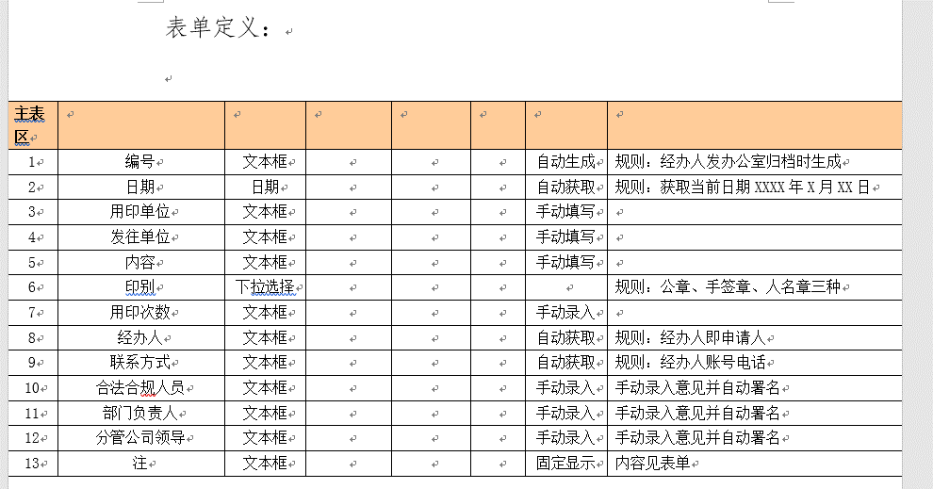
33 | 创建者姓名 |  |  | create_user_name |  |  | varchar |  | 100
34 | 更新时间 |  |  | modify_time |  |  | datetime |  |  |  | YYYY-MM-DD hh24:mi:ss
35 | 更新者 |  |  | modify_user |  |  | char |  | 32
36 | 更新者姓名 |  |  | modify_user_name |  |  | varchar |  | 100

索引，制约等

 |  |  |  |  |  |  |  |  |  |  |  |  |  |  |  |  | 文字描述
 |  |  |  |  |  |  |  |  |  |  |  |  |  |  |  |  |  |  | sql语句名称 | selectVoteList
 |  |  |  |  |  |  |  |  |  |  |  |  |  |  |  |  |  |  | 返回类型 | BaseResultMap |  |  |  | java返回类型 | List
 |  |  |  |  |  |  |  |  |  |  |  |  |  |  |  |  |  |  | 输入类型 | 类 |  |  |  | java输入类型 | 类
 |  |  |  |  |  |  |  |  |  |  |  |  |  |  |  |  |  |  | sql语句内容 | select <include refid="Base_Column_List" /> from wdp_vote

 |  |  |  |  |  |  |  |  |  |  |  |  |  |  |  |  | 文字描述
 |  |  |  |  |  |  |  |  |  |  |  |  |  |  |  |  |  |  | sql语句名称 | findVoteListByConditions
 |  |  |  |  |  |  |  |  |  |  |  |  |  |  |  |  |  |  | 返回类型 | BaseResultMap |  |  |  | java返回类型 | List
 |  |  |  |  |  |  |  |  |  |  |  |  |  |  |  |  |  |  | 输入类型 | java.lang.String |  |  |  | java输入类型 | 类
 |  |  |  |  |  |  |  |  |  |  |  |  |  |  |  |  |  |  | sql语句内容 | select <include refid="Base_Column_List" /> from wdp_vote where 1=1 <if test="_parameter != null and _parameter.voteTitle!= null and _parameter.voteTitle != ''"> AND vote_title = #{_parameter.voteTitle} </if> <if test="_parameter != null and _parameter.state != null and _parameter.state != ''"> AND state = #{_parameter.state} </if> <if test="_parameter != null and _parameter.startDate != null and _parameter.startDate != ''"> <![CDATA[AND start_date >= #{_parameter.startDate}]]> </if> <if test="_parameter != null and _parameter.endDate != null and _parameter.endDate != ''"> <![CDATA[AND end_date <= #{_parameter.endDate}]]> </if>

 |  |  |  |  |  |  |  |  |  |  |  |  |  |  |  |  | 文字描述
 |  |  |  |  |  |  |  |  |  |  |  |  |  |  |  |  |  |  | sql语句名称 | selectByIdtest3
 |  |  |  |  |  |  |  |  |  |  |  |  |  |  |  |  |  |  | 返回类型 | BaseResultMap |  |  |  | java返回类型 | 类
 |  |  |  |  |  |  |  |  |  |  |  |  |  |  |  |  |  |  | 输入类型 | java.lang.String |  |  |  | java输入类型 | 类
 |  |  |  |  |  |  |  |  |  |  |  |  |  |  |  |  |  |  | sql语句内容 | select <include refid="Base_Column_List" /> from base_department where oa_id = #{oaId,jdbcType=VARCHAR}

 |  |  |  |  |  |  |  |  |  |  |  |  |  |  |  |  | 文字描述
 |  |  |  |  |  |  |  |  |  |  |  |  |  |  |  |  |  |  | sql语句名称 | selectByIdtest4
 |  |  |  |  |  |  |  |  |  |  |  |  |  |  |  |  |  |  | 返回类型 | BaseResultMap |  |  |  | java返回类型 | 类
 |  |  |  |  |  |  |  |  |  |  |  |  |  |  |  |  |  |  | 输入类型 | java.lang.String |  |  |  | java输入类型 | 类
 |  |  |  |  |  |  |  |  |  |  |  |  |  |  |  |  |  |  | sql语句内容 | select <include refid="Base_Column_List" /> from base_department where oa_id = #{oaId,jdbcType=VARCHAR}

信息化立项申请表
系统名 |  | 后台问题归类 |  |  | 表结构定义书 |  |  |  |  |  |  |  | 作成者 |  | 作成日
子系统名 |  | zj-seal |  |  |  |  |  |  |  |  |  |  | 更新者 |  | 更新日

表明名（物理名） |  |  | zj_info_project_apply |  | 逻辑名称 |  |  | 信息化立项申请表 |  |  |  | 包名： |  | com.apih5.mybatis

No. | 項目名（逻辑名） |  |  | 英字名（物理名） | PK | Not Null | 类型 |  | 全体 位数 | 小数位数 | 备注说明 |  |  |  |  | CODE定义书No. | No. | 項目名（逻辑名） |  |  | 英字名（物理名） | Java类型 | JSON生成 |  |  | CODE定义书No.

1 | 信息化立项申请id |  |  | project_apply_id | ○ |  | char |  | 32 |  |  |  |  |  |  |  |  |  |  |  |  |  | { "projectApplyId":"11", "workId":"11", "projectTitle":"11", "projectSequence":"11", "applyUserKey":"11", "applyRealName":"11", "applyUserPhone":"11", "projectcontentPoints":"11", "applyDepartmentId":"11", "applyDepHeadOpinion":"11", "applyLeaderOpinion":"11", "applyDepartmentOpinion":"11", "infoManageLeaderId":"11", "infoManageLeaderOpinion":"11", "departmentLeaderId":"11", "departmentLeaderOpinion":"11", "signDepartmentId":"11", "signDepartmentOpinion":"11", "chargeOmpanyLeaderId":"11", "chargeOmpanyLeaderOpinion":"11", "mainLeaderId":"11", "mainLeaderOpinion":"11", "officeArchiveId":"11", "flowState":"11", "remark":"11", "delFlag":"11", "createTime":"11", "createUser":"11", "createUserName":"11", "modifyTime":"11", "modifyUser":"11", "modifyUserName":"11" }
2 | 公文类型 |  |  | document_type |  |  | char |  | 1 |  | 0：请示批复 1：通知通报 2：报告函
2 | 关联流程id |  |  | work_id |  |  | varchar |  | 32
3 | 标题 |  |  | project_title |  |  | varchar |  | 200
4 | 申请序号 |  |  | project_sequence |  |  | varchar |  | 200
5 | 申请人id |  |  | apply_user_key |  |  | char |  | 32
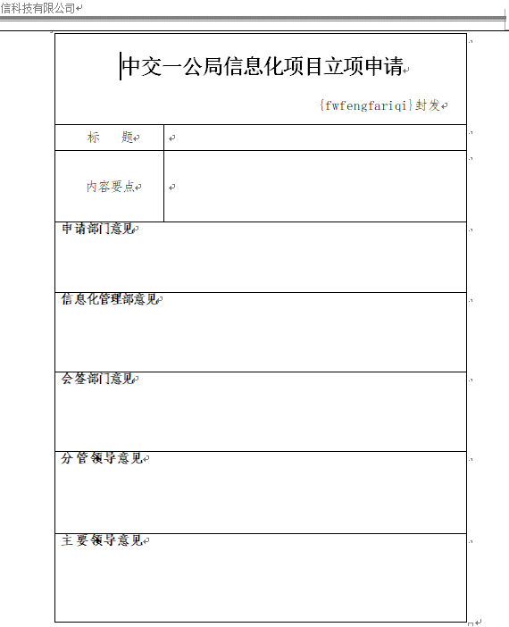
6 | 申请人姓名 |  |  | apply_real_name |  |  | varchar |  | 200
6 | 联系方式 |  |  | apply_user_phone |  |  | varchar |  | 200
7 | 内容要点 |  |  | projectcontent_points |  |  | text
8 | 申请部门id |  |  | apply_department_id |  |  | varchar |  | 200
9 | 部门领导意见（申请） |  |  | apply_dep_head_opinion |  |  | text
9 | 分管公司领导意见（申请） |  |  | apply_leader_opinion |  |  | text
9 | 申请部门意见 |  |  | apply_department_opinion |  |  | text
10 | 信息化管理部id |  |  | info_manage_leader_id |  |  | varchar |  | 200
11 | 信息化管理部意见 |  |  | info_manage_leader_opinion |  |  | text
12 | 部门领导id |  |  | department_leader_id |  |  | varchar |  | 200
13 | 部门领导意见 |  |  | department_leader_opinion |  |  | text
14 | 会签部门id |  |  | sign_department_id |  |  | varchar |  | 200
15 | 会签部门意见 |  |  | sign_department_opinion |  |  | text
16 | 分管公司领导id |  |  | charge_company_leader_id |  |  | varchar |  | 200
17 | 分管公司领导意见 |  |  | charge_company_leader_opinion |  |  | text
18 | 主要领导id |  |  | main_leader_id |  |  | varchar |  | 200
19 | 主要领导意见 |  |  | main_leader_opinion |  |  | text
20 | 承办人 |  |  | office_archive_id |  |  | varchar |  | 200
21 | 状态 |  |  | flow_status |  |  | varchar |  | 1 |  | 0:审核中 1:通过 2:驳回 3:归档
22 | 备注 |  |  | remark |  |  | text
23 | 删除标识 |  |  | del_flag |  |  | char |  | 1 |  | 0:未删除 1：逻辑删除
24 | 创建时间 |  |  | create_time |  |  | datetime |  |  |  | YYYY-MM-DD hh24:mi:ss
25 | 创建者 |  |  | create_user |  |  | char |  | 32
26 | 创建者姓名 |  |  | create_user_name |  |  | varchar |  | 100
27 | 更新时间 |  |  | modify_time |  |  | datetime |  |  |  | YYYY-MM-DD hh24:mi:ss
28 | 更新者 |  |  | modify_user |  |  | char |  | 32
29 | 更新者姓名 |  |  | modify_user_name |  |  | varchar |  | 100

索引，制约等

 |  |  |  |  |  |  |  |  |  |  |  |  |  |  |  |  | 文字描述
 |  |  |  |  |  |  |  |  |  |  |  |  |  |  |  |  |  |  | sql语句名称 | selectVoteList
 |  |  |  |  |  |  |  |  |  |  |  |  |  |  |  |  |  |  | 返回类型 | BaseResultMap |  |  |  | java返回类型 | List
 |  |  |  |  |  |  |  |  |  |  |  |  |  |  |  |  |  |  | 输入类型 | 类 |  |  |  | java输入类型 | 类
 |  |  |  |  |  |  |  |  |  |  |  |  |  |  |  |  |  |  | sql语句内容 | select <include refid="Base_Column_List" /> from wdp_vote

 |  |  |  |  |  |  |  |  |  |  |  |  |  |  |  |  | 文字描述
 |  |  |  |  |  |  |  |  |  |  |  |  |  |  |  |  |  |  | sql语句名称 | findVoteListByConditions
 |  |  |  |  |  |  |  |  |  |  |  |  |  |  |  |  |  |  | 返回类型 | BaseResultMap |  |  |  | java返回类型 | List
 |  |  |  |  |  |  |  |  |  |  |  |  |  |  |  |  |  |  | 输入类型 | java.lang.String |  |  |  | java输入类型 | 类
 |  |  |  |  |  |  |  |  |  |  |  |  |  |  |  |  |  |  | sql语句内容 | select <include refid="Base_Column_List" /> from wdp_vote where 1=1 <if test="_parameter != null and _parameter.voteTitle!= null and _parameter.voteTitle != ''"> AND vote_title = #{_parameter.voteTitle} </if> <if test="_parameter != null and _parameter.state != null and _parameter.state != ''"> AND state = #{_parameter.state} </if> <if test="_parameter != null and _parameter.startDate != null and _parameter.startDate != ''"> <![CDATA[AND start_date >= #{_parameter.startDate}]]> </if> <if test="_parameter != null and _parameter.endDate != null and _parameter.endDate != ''"> <![CDATA[AND end_date <= #{_parameter.endDate}]]> </if>

 |  |  |  |  |  |  |  |  |  |  |  |  |  |  |  |  | 文字描述
 |  |  |  |  |  |  |  |  |  |  |  |  |  |  |  |  |  |  | sql语句名称 | selectByIdtest3
 |  |  |  |  |  |  |  |  |  |  |  |  |  |  |  |  |  |  | 返回类型 | BaseResultMap |  |  |  | java返回类型 | 类
 |  |  |  |  |  |  |  |  |  |  |  |  |  |  |  |  |  |  | 输入类型 | java.lang.String |  |  |  | java输入类型 | 类
 |  |  |  |  |  |  |  |  |  |  |  |  |  |  |  |  |  |  | sql语句内容 | select <include refid="Base_Column_List" /> from base_department where oa_id = #{oaId,jdbcType=VARCHAR}

 |  |  |  |  |  |  |  |  |  |  |  |  |  |  |  |  | 文字描述
 |  |  |  |  |  |  |  |  |  |  |  |  |  |  |  |  |  |  | sql语句名称 | selectByIdtest4
 |  |  |  |  |  |  |  |  |  |  |  |  |  |  |  |  |  |  | 返回类型 | BaseResultMap |  |  |  | java返回类型 | 类
 |  |  |  |  |  |  |  |  |  |  |  |  |  |  |  |  |  |  | 输入类型 | java.lang.String |  |  |  | java输入类型 | 类
 |  |  |  |  |  |  |  |  |  |  |  |  |  |  |  |  |  |  | sql语句内容 | select <include refid="Base_Column_List" /> from base_department where oa_id = #{oaId,jdbcType=VARCHAR}

信息化需求确认表
系统名 |  | 后台问题归类 |  |  | 表结构定义书 |  |  |  |  |  |  |  | 作成者 |  | 作成日
子系统名 |  | zj-seal |  |  |  |  |  |  |  |  |  |  | 更新者 |  | 更新日

表明名（物理名） |  |  | zj_info_needs_confirm |  | 逻辑名称 |  |  | 信息化需求确认表 |  |  |  | 包名： |  | com.apih5.mybatis

No. | 項目名（逻辑名） |  |  | 英字名（物理名） | PK | Not Null | 类型 |  | 全体 位数 | 小数位数 | 备注说明 |  |  |  |  | CODE定义书No. | No. | 項目名（逻辑名） |  |  | 英字名（物理名） | Java类型 | JSON生成 |  |  | CODE定义书No.

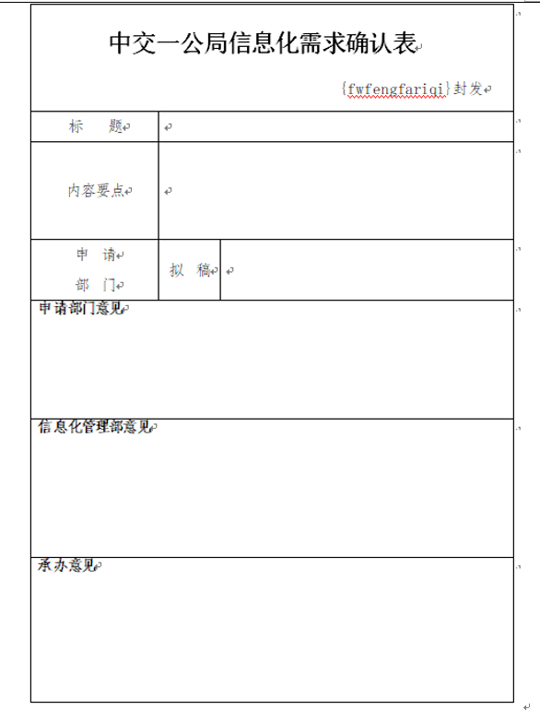
1 | 信息化需求确认id |  |  | needs_confirm_id | ○ |  | char |  | 32 |  |  |  |  |  |  |  |  |  |  |  |  |  | { "carId":"11", "carName":"11", "financialNumber":"11", "modelNumber":"11", "carStandard":"11", "subordinateUnit":"11", "useUnit":"11", "location":"11", "accountedForDate":"11", "isCarCheck":"11", "isCarInsurance":"11", "createTime":"11", "createUser":"11", "createUserId":"11", "modifyTime":"11", "modifyUser":"11", "modifyUserId":"11" }
2 | 公文类型 |  |  | document_type |  |  | char |  | 1 |  | 0：请示批复 1：通知通报 2：报告函
2 | 部门 |  |  | dept |  |  | varchar |  | 200
3 | 确认人 |  |  | verifier |  |  | varchar |  | 100
4 | 业务模块 |  |  | service_module |  |  | varchar |  | 200
5 | 联系方式 |  |  | phone |  |  | varchar |  | 20
6 | 工作内容 |  |  | work_content |  |  | text
7 | 预计完成时间 |  |  | estimated_time |  |  | datetime |  |  |  | YYYY-MM-DD hh24:mi:ss
8 | 内容描述 |  |  | content_desc |  |  | text
9 | 流程id |  |  | work_id |  |  | varchar |  | 100
10 | 流程状态 |  |  | apih5_flow_status |  |  | char |  | 2
11 | 备注 |  |  | opinion_field1 |  |  | text |  | 0
12 | 备注 |  |  | opinion_field2 |  |  | text |  | 0
13 | 备注 |  |  | opinion_field3 |  |  | text |  | 0
14 | 备注 |  |  | opinion_field4 |  |  | text |  | 0
15 | 备注 |  |  | opinion_field5 |  |  | text |  | 0
16 | 备注 |  |  | opinion_field6 |  |  | text |  | 0
17 | 备注 |  |  | opinion_field7 |  |  | text |  | 0
18 | 备注 |  |  | opinion_field8 |  |  | text |  | 0
19 | 备注 |  |  | opinion_field9 |  |  | text |  | 0
20 | 备注 |  |  | opinion_field10 |  |  | text |  | 0
21 | 删除标识 |  |  | del_flag |  |  | char |  | 1 |  | 0:未删除 1：逻辑删除
22 | 创建时间 |  |  | create_time |  |  | datetime |  |  |  | YYYY-MM-DD hh24:mi:ss
23 | 创建者 |  |  | create_user |  |  | char |  | 32
24 | 创建者姓名 |  |  | create_user_name |  |  | varchar |  | 100
25 | 更新时间 |  |  | modify_time |  |  | datetime |  |  |  | YYYY-MM-DD hh24:mi:ss
26 | 更新者 |  |  | modify_user |  |  | char |  | 32
27 | 更新者姓名 |  |  | modify_user_name |  |  | varchar |  | 100

索引，制约等

 |  |  |  |  |  |  |  |  |  |  |  |  |  |  |  |  | 文字描述
 |  |  |  |  |  |  |  |  |  |  |  |  |  |  |  |  |  |  | sql语句名称 | selectVoteList
 |  |  |  |  |  |  |  |  |  |  |  |  |  |  |  |  |  |  | 返回类型 | BaseResultMap |  |  |  | java返回类型 | List
 |  |  |  |  |  |  |  |  |  |  |  |  |  |  |  |  |  |  | 输入类型 | 类 |  |  |  | java输入类型 | 类
 |  |  |  |  |  |  |  |  |  |  |  |  |  |  |  |  |  |  | sql语句内容 | select <include refid="Base_Column_List" /> from wdp_vote

 |  |  |  |  |  |  |  |  |  |  |  |  |  |  |  |  | 文字描述
 |  |  |  |  |  |  |  |  |  |  |  |  |  |  |  |  |  |  | sql语句名称 | findVoteListByConditions
 |  |  |  |  |  |  |  |  |  |  |  |  |  |  |  |  |  |  | 返回类型 | BaseResultMap |  |  |  | java返回类型 | List
 |  |  |  |  |  |  |  |  |  |  |  |  |  |  |  |  |  |  | 输入类型 | java.lang.String |  |  |  | java输入类型 | 类
 |  |  |  |  |  |  |  |  |  |  |  |  |  |  |  |  |  |  | sql语句内容 | select <include refid="Base_Column_List" /> from wdp_vote where 1=1 <if test="_parameter != null and _parameter.voteTitle!= null and _parameter.voteTitle != ''"> AND vote_title = #{_parameter.voteTitle} </if> <if test="_parameter != null and _parameter.state != null and _parameter.state != ''"> AND state = #{_parameter.state} </if> <if test="_parameter != null and _parameter.startDate != null and _parameter.startDate != ''"> <![CDATA[AND start_date >= #{_parameter.startDate}]]> </if> <if test="_parameter != null and _parameter.endDate != null and _parameter.endDate != ''"> <![CDATA[AND end_date <= #{_parameter.endDate}]]> </if>

 |  |  |  |  |  |  |  |  |  |  |  |  |  |  |  |  | 文字描述
 |  |  |  |  |  |  |  |  |  |  |  |  |  |  |  |  |  |  | sql语句名称 | selectByIdtest3
 |  |  |  |  |  |  |  |  |  |  |  |  |  |  |  |  |  |  | 返回类型 | BaseResultMap |  |  |  | java返回类型 | 类
 |  |  |  |  |  |  |  |  |  |  |  |  |  |  |  |  |  |  | 输入类型 | java.lang.String |  |  |  | java输入类型 | 类
 |  |  |  |  |  |  |  |  |  |  |  |  |  |  |  |  |  |  | sql语句内容 | select <include refid="Base_Column_List" /> from base_department where oa_id = #{oaId,jdbcType=VARCHAR}

 |  |  |  |  |  |  |  |  |  |  |  |  |  |  |  |  | 文字描述
 |  |  |  |  |  |  |  |  |  |  |  |  |  |  |  |  |  |  | sql语句名称 | selectByIdtest4
 |  |  |  |  |  |  |  |  |  |  |  |  |  |  |  |  |  |  | 返回类型 | BaseResultMap |  |  |  | java返回类型 | 类
 |  |  |  |  |  |  |  |  |  |  |  |  |  |  |  |  |  |  | 输入类型 | java.lang.String |  |  |  | java输入类型 | 类
 |  |  |  |  |  |  |  |  |  |  |  |  |  |  |  |  |  |  | sql语句内容 | select <include refid="Base_Column_List" /> from base_department where oa_id = #{oaId,jdbcType=VARCHAR}

人员内部调动流程表
系统名 |  | 后台问题归类 |  |  | 表结构定义书 |  |  |  |  |  |  |  | 作成者 |  | 作成日
子系统名 |  | zj-seal |  |  |  |  |  |  |  |  |  |  | 更新者 |  | 更新日

表明名（物理名） |  |  | zj_personal_inner_transfer |  | 逻辑名称 |  |  | 人员内部调动流程表 |  |  |  | 包名： |  | com.apih5.mybatis

No. | 項目名（逻辑名） |  |  | 英字名（物理名） | PK | Not Null | 类型 |  | 全体 位数 | 小数位数 | 备注说明 |  |  |  |  | CODE定义书No. | No. | 項目名（逻辑名） |  |  | 英字名（物理名） | Java类型 | JSON生成 |  |  | CODE定义书No.
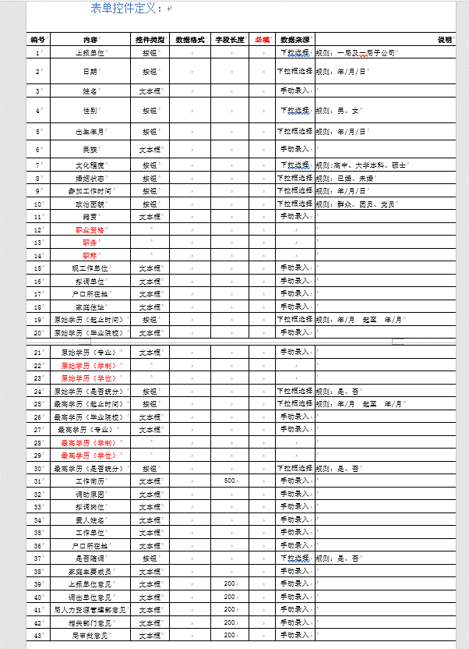
1 | 人员内部调动id |  |  | inner_transfer_id | ○ |  | char |  | 32 |  |  |  |  |  |  |  |  |  |  |  |  |  | { "carId":"11", "carName":"11", "financialNumber":"11", "modelNumber":"11", "carStandard":"11", "subordinateUnit":"11", "useUnit":"11", "location":"11", "accountedForDate":"11", "isCarCheck":"11", "isCarInsurance":"11", "createTime":"11", "createUser":"11", "createUserId":"11", "modifyTime":"11", "modifyUser":"11", "modifyUserId":"11" }
2 | 关联流程id |  |  | work_id |  |  | varchar |  | 32
3 | 上报单位 |  |  | reported_unit |  |  | varchar |  | 200
4 | 上报时间 |  |  | reported_time |  |  | datetime |  |  |  | YYYY-MM-DD hh24:mi:ss
5 | 姓名 |  |  | name |  |  | varchar |  | 200
6 | 性别 |  |  | sex |  |  | char |  | 1 |  | 0:男 1女
7 | 出生年月 |  |  | birth |  |  | datetime |  |  |  | YYYY-MM-DD hh24:mi:ss
8 | 民族 |  |  | nation |  |  | varchar |  | 200
9 | 文化程度 |  |  | degree_of_education |  |  | char |  | 1 |  | 0:高中、1：大学本科 2：硕士
10 | 婚姻状态 |  |  | marital_status |  |  | char |  | 1 |  | 0:已婚、1:未婚
11 | 参加工作时间 |  |  | join_work_time |  |  | datetime |  |  |  | YYYY-MM-DD hh24:mi:ss
12 | 政治面貌 |  |  | politics_status |  |  | char |  | 1 |  | 0:群众、1:团员、2:党员
13 | 籍贯 |  |  | native_place |  |  | varchar |  | 200
14 | 职业资格 |  |  | professional_qualification |  |  | varchar |  | 200
15 | 职务 |  |  | duty |  |  | varchar |  | 200
16 | 职称 |  |  | professional_title |  |  | varchar |  | 200
17 | 现工作单位 |  |  | current_work_unit |  |  | varchar |  | 200
18 | 拟调单位 |  |  | adjust_unit |  |  | varchar |  | 200
19 | 户口所在地 |  |  | domicile_place |  |  | varchar |  | 200
20 | 家庭住址 |  |  | family_address |  |  | varchar |  | 200
21 | 开始时间（原始学历） |  |  | original_education_start_time |  |  | datetime |  |  |  | YYYY-MM-DD hh24:mi:ss
21 | 结束时间（原始学历） |  |  | original_education_end_time |  |  | datetime |  |  |  | YYYY-MM-DD hh24:mi:ss
22 | 毕业院校（原始学历） |  |  | original_graduate_school |  |  | varchar |  | 200
23 | 专业（原始学历） |  |  | original_major |  |  | varchar |  | 200
24 | 学制（原始学历） |  |  | original_eductional_systme |  |  | varchar
25 | 学位（原始学历） |  |  | original_degree |  |  | varchar
26 | 是否统分（原始学历） |  |  | original_sep_flag |  |  | char |  | 1 |  | 0:是、1:否
27 | 开始时间（最高学历） |  |  | highest_education_start_time |  |  | datetime |  |  |  | YYYY-MM-DD hh24:mi:ss
27 | 结束时间（最高学历） |  |  | highest_education_end_time |  |  | datetime |  |  |  | YYYY-MM-DD hh24:mi:ss
28 | 毕业院校（最高学历） |  |  | highest_graduate_school |  |  | varchar |  | 200
29 | 专业（最高学历） |  |  | highest_major |  |  | varchar |  | 200
30 | 学制（最高学历） |  |  | highest_education_system |  |  | varchar |  | 200
31 | 学位（最高学历） |  |  | highest_degree |  |  | varchar |  | 200
32 | 是否统分（最高学历） |  |  | highest_sep_flag |  |  | char |  | 1 |  | 0:是、1:否
33 | 工作简历 |  |  | job_resume |  |  | varchar |  | 500
34 | 调动原因 |  |  | transfer_reason |  |  | varchar |  | 200
35 | 拟调岗位 |  |  | adjust_post |  |  | varchar |  | 200
36 | 爱人姓名 |  |  | lover_name |  |  | varchar |  | 200
37 | 爱人工作单位 |  |  | lover_work_unit |  |  | varchar |  | 200
38 | 爱人户口所在地 |  |  | lover_domicile_place |  |  | varchar |  | 200
39 | 是否随调 |  |  | follow_flag |  |  | char |  | 1 |  | 0:是、1:否
40 | 家庭主要成员 |  |  | family_members |  |  | varchar |  | 200
41 | 上报单位意见 |  |  | reported_unit_opinion |  |  | text
42 | 调出单位意见 |  |  | export_unit_opinion |  |  | text
43 | 人力资源意见 |  |  | hr_opinion |  |  | text
44 | 相关部门意见 |  |  | relevant_department_opinion |  |  | text
45 | 局审批意见 |  |  | bureau_approval_opinion |  |  | text
46 | 状态 |  |  | flow_status |  |  | char |  | 1 |  | 0:审核中 1:通过 2:驳回 3:归档
47 | 备注 |  |  | remark |  |  | text
48 | 删除标识 |  |  | del_flag |  |  | char |  | 1 |  | 0:未删除 1：逻辑删除
49 | 创建时间 |  |  | create_time |  |  | datetime |  |  |  | YYYY-MM-DD hh24:mi:ss
50 | 创建者 |  |  | create_user |  |  | char |  | 32
51 | 创建者姓名 |  |  | create_user_name |  |  | varchar |  | 100
52 | 更新时间 |  |  | modify_time |  |  | datetime |  |  |  | YYYY-MM-DD hh24:mi:ss
53 | 更新者 |  |  | modify_user |  |  | char |  | 32
54 | 更新者姓名 |  |  | modify_user_name |  |  | varchar |  | 100

索引，制约等

 |  |  |  |  |  |  |  |  |  |  |  |  |  |  |  |  | 文字描述
 |  |  |  |  |  |  |  |  |  |  |  |  |  |  |  |  |  |  | sql语句名称 | selectVoteList
 |  |  |  |  |  |  |  |  |  |  |  |  |  |  |  |  |  |  | 返回类型 | BaseResultMap |  |  |  | java返回类型 | List
 |  |  |  |  |  |  |  |  |  |  |  |  |  |  |  |  |  |  | 输入类型 | 类 |  |  |  | java输入类型 | 类
 |  |  |  |  |  |  |  |  |  |  |  |  |  |  |  |  |  |  | sql语句内容 | select <include refid="Base_Column_List" /> from wdp_vote

 |  |  |  |  |  |  |  |  |  |  |  |  |  |  |  |  | 文字描述
 |  |  |  |  |  |  |  |  |  |  |  |  |  |  |  |  |  |  | sql语句名称 | findVoteListByConditions
 |  |  |  |  |  |  |  |  |  |  |  |  |  |  |  |  |  |  | 返回类型 | BaseResultMap |  |  |  | java返回类型 | List
 |  |  |  |  |  |  |  |  |  |  |  |  |  |  |  |  |  |  | 输入类型 | java.lang.String |  |  |  | java输入类型 | 类
 |  |  |  |  |  |  |  |  |  |  |  |  |  |  |  |  |  |  | sql语句内容 | select <include refid="Base_Column_List" /> from wdp_vote where 1=1 <if test="_parameter != null and _parameter.voteTitle!= null and _parameter.voteTitle != ''"> AND vote_title = #{_parameter.voteTitle} </if> <if test="_parameter != null and _parameter.state != null and _parameter.state != ''"> AND state = #{_parameter.state} </if> <if test="_parameter != null and _parameter.startDate != null and _parameter.startDate != ''"> <![CDATA[AND start_date >= #{_parameter.startDate}]]> </if> <if test="_parameter != null and _parameter.endDate != null and _parameter.endDate != ''"> <![CDATA[AND end_date <= #{_parameter.endDate}]]> </if>

 |  |  |  |  |  |  |  |  |  |  |  |  |  |  |  |  | 文字描述
 |  |  |  |  |  |  |  |  |  |  |  |  |  |  |  |  |  |  | sql语句名称 | selectByIdtest3
 |  |  |  |  |  |  |  |  |  |  |  |  |  |  |  |  |  |  | 返回类型 | BaseResultMap |  |  |  | java返回类型 | 类
 |  |  |  |  |  |  |  |  |  |  |  |  |  |  |  |  |  |  | 输入类型 | java.lang.String |  |  |  | java输入类型 | 类
 |  |  |  |  |  |  |  |  |  |  |  |  |  |  |  |  |  |  | sql语句内容 | select <include refid="Base_Column_List" /> from base_department where oa_id = #{oaId,jdbcType=VARCHAR}

 |  |  |  |  |  |  |  |  |  |  |  |  |  |  |  |  | 文字描述
 |  |  |  |  |  |  |  |  |  |  |  |  |  |  |  |  |  |  | sql语句名称 | selectByIdtest4
 |  |  |  |  |  |  |  |  |  |  |  |  |  |  |  |  |  |  | 返回类型 | BaseResultMap |  |  |  | java返回类型 | 类
 |  |  |  |  |  |  |  |  |  |  |  |  |  |  |  |  |  |  | 输入类型 | java.lang.String |  |  |  | java输入类型 | 类
 |  |  |  |  |  |  |  |  |  |  |  |  |  |  |  |  |  |  | sql语句内容 | select <include refid="Base_Column_List" /> from base_department where oa_id = #{oaId,jdbcType=VARCHAR}

外部调入人员流程表
系统名 |  | 后台问题归类 |  |  | 表结构定义书 |  |  |  |  |  |  |  | 作成者 |  | 作成日
子系统名 |  | zj-seal |  |  |  |  |  |  |  |  |  |  | 更新者 |  | 更新日

表明名（物理名） |  |  | zj_personal_outer_transfer |  | 逻辑名称 |  |  | 外部调入人员流程表 |  |  |  | 包名： |  | com.apih5.mybatis

No. | 項目名（逻辑名） |  |  | 英字名（物理名） | PK | Not Null | 类型 |  | 全体 位数 | 小数位数 | 备注说明 |  |  |  |  | CODE定义书No. | No. | 項目名（逻辑名） |  |  | 英字名（物理名） | Java类型 | JSON生成 |  |  | CODE定义书No.

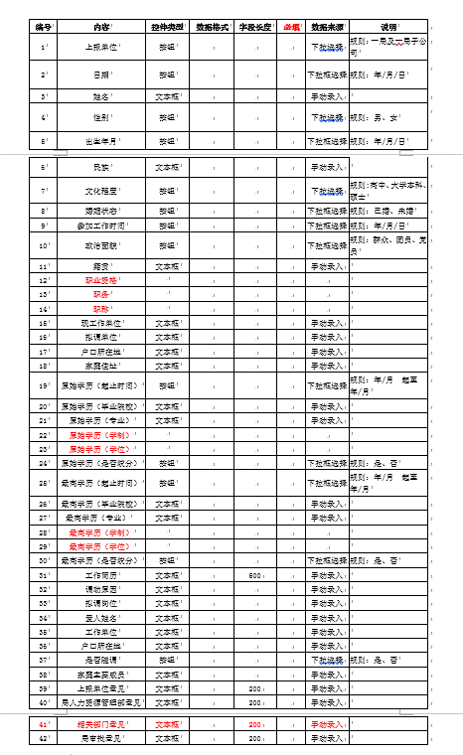
1 | 人员外部调动id |  |  | outer_transfer_id | ○ |  | char |  | 32 |  |  |  |  |  |  |  |  |  |  |  |  |  | { "carId":"11", "carName":"11", "financialNumber":"11", "modelNumber":"11", "carStandard":"11", "subordinateUnit":"11", "useUnit":"11", "location":"11", "accountedForDate":"11", "isCarCheck":"11", "isCarInsurance":"11", "createTime":"11", "createUser":"11", "createUserId":"11", "modifyTime":"11", "modifyUser":"11", "modifyUserId":"11" }
2 | 关联流程id |  |  | work_id |  |  | varchar |  | 32
3 | 上报单位 |  |  | reported_unit |  |  | varchar |  | 200
4 | 上报时间 |  |  | reported_time |  |  | datetime |  |  |  | YYYY-MM-DD hh24:mi:ss
5 | 姓名 |  |  | name |  |  | varchar |  | 200
6 | 性别 |  |  | sex |  |  | char |  | 1 |  | 0:男 1：女
7 | 出生年月 |  |  | birth |  |  | datetime |  |  |  | YYYY-MM-DD hh24:mi:ss
8 | 民族 |  |  | nation |  |  | varchar |  | 200
9 | 文化程度 |  |  | degree_of_education |  |  | char |  | 1 |  | 0:高中、1：大学本科 2：硕士
10 | 婚姻状态 |  |  | marital_status |  |  | char |  | 1 |  | 0:已婚、1:未婚
11 | 参加工作时间 |  |  | join_work_time |  |  | datetime |  |  |  | YYYY-MM-DD hh24:mi:ss
12 | 政治面貌 |  |  | politics_status |  |  | char |  | 1 |  | 0:群众、1:团员、2:党员
13 | 籍贯 |  |  | native_place |  |  | varchar |  | 200
14 | 职业资格 |  |  | professional_qualification |  |  | varchar |  | 200
15 | 职务 |  |  | duty |  |  | varchar |  | 200
16 | 职称 |  |  | professional_title |  |  | varchar |  | 200
17 | 现工作单位 |  |  | current_work_unit |  |  | varchar |  | 200
18 | 拟调单位 |  |  | adjust_unit |  |  | varchar |  | 200
19 | 户口所在地 |  |  | domicile_place |  |  | varchar |  | 200
20 | 家庭住址 |  |  | family_address |  |  | varchar |  | 200
21 | 开始时间（原始学历） |  |  | original_education_start_time |  |  | datetime |  |  |  | YYYY-MM-DD hh24:mi:ss
21 | 结束时间（原始学历） |  |  | original_education_end_time |  |  | datetime |  |  |  | YYYY-MM-DD hh24:mi:ss
22 | 毕业院校（原始学历） |  |  | original_graduate_school |  |  | varchar |  | 200
23 | 专业（原始学历） |  |  | original_major |  |  | varchar |  | 200
24 | 学制（原始学历） |  |  | original_eductional_systme |  |  | varchar
25 | 学位（原始学历） |  |  | original_degree |  |  | varchar
26 | 是否统分（原始学历） |  |  | original_sep_flag |  |  | char |  | 1 |  | 0:是、1:否
27 | 开始时间（最高学历） |  |  | highest_education_start_time |  |  | datetime |  |  |  | YYYY-MM-DD hh24:mi:ss
27 | 结束时间（最高学历） |  |  | highest_education_end_time |  |  | datetime |  |  |  | YYYY-MM-DD hh24:mi:ss
28 | 毕业院校（最高学历） |  |  | highest_graduate_school |  |  | varchar |  | 200
29 | 专业（最高学历） |  |  | highest_major |  |  | varchar |  | 200
30 | 学制（最高学历） |  |  | highest_education_system |  |  | varchar |  | 200
31 | 学位（最高学历） |  |  | highest_degree |  |  | varchar |  | 200
32 | 是否统分（最高学历） |  |  | highest_sep_flag |  |  | char |  | 1 |  | 0:是、1:否
33 | 工作简历 |  |  | job_resume |  |  | varchar |  | 500
34 | 调动原因 |  |  | transfer_reason |  |  | varchar |  | 200
35 | 拟调岗位 |  |  | adjust_post |  |  | varchar |  | 200
36 | 爱人姓名 |  |  | lover_name |  |  | varchar |  | 200
37 | 爱人工作单位 |  |  | lover_work_unit |  |  | varchar |  | 200
38 | 爱人户口所在地 |  |  | lover_domicile_place |  |  | varchar |  | 200
39 | 是否随调 |  |  | follow_flag |  |  | char |  | 1 |  | 0:是、1:否
40 | 家庭主要成员 |  |  | family_members |  |  | varchar |  | 200
41 | 上报单位意见 |  |  | reported_unit_opinion |  |  | text
42 | 人力资源意见 |  |  | hr_opinion |  |  | text
43 | 相关部门意见 |  |  | relevant_department_opinion |  |  | text
44 | 局审批意见 |  |  | bureau_approval_opinion |  |  | text
45 | 状态 |  |  | flow_state |  |  | char |  | 1 |  | 0:审核中 1:通过 2:驳回 3:归档
46 | 备注 |  |  | remark |  |  | text
47 | 删除标识 |  |  | del_flag |  |  | char |  | 1 |  | 0:未删除 1：逻辑删除
48 | 创建时间 |  |  | create_time |  |  | datetime |  |  |  | YYYY-MM-DD hh24:mi:ss
49 | 创建者 |  |  | create_user |  |  | char |  | 32
50 | 创建者姓名 |  |  | create_user_name |  |  | varchar |  | 100
51 | 更新时间 |  |  | modify_time |  |  | datetime |  |  |  | YYYY-MM-DD hh24:mi:ss
52 | 更新者 |  |  | modify_user |  |  | char |  | 32
53 | 更新者姓名 |  |  | modify_user_name |  |  | varchar |  | 100

索引，制约等

 |  |  |  |  |  |  |  |  |  |  |  |  |  |  |  |  | 文字描述
 |  |  |  |  |  |  |  |  |  |  |  |  |  |  |  |  |  |  | sql语句名称 | selectVoteList
 |  |  |  |  |  |  |  |  |  |  |  |  |  |  |  |  |  |  | 返回类型 | BaseResultMap |  |  |  | java返回类型 | List
 |  |  |  |  |  |  |  |  |  |  |  |  |  |  |  |  |  |  | 输入类型 | 类 |  |  |  | java输入类型 | 类
 |  |  |  |  |  |  |  |  |  |  |  |  |  |  |  |  |  |  | sql语句内容 | select <include refid="Base_Column_List" /> from wdp_vote

 |  |  |  |  |  |  |  |  |  |  |  |  |  |  |  |  | 文字描述
 |  |  |  |  |  |  |  |  |  |  |  |  |  |  |  |  |  |  | sql语句名称 | findVoteListByConditions
 |  |  |  |  |  |  |  |  |  |  |  |  |  |  |  |  |  |  | 返回类型 | BaseResultMap |  |  |  | java返回类型 | List
 |  |  |  |  |  |  |  |  |  |  |  |  |  |  |  |  |  |  | 输入类型 | java.lang.String |  |  |  | java输入类型 | 类
 |  |  |  |  |  |  |  |  |  |  |  |  |  |  |  |  |  |  | sql语句内容 | select <include refid="Base_Column_List" /> from wdp_vote where 1=1 <if test="_parameter != null and _parameter.voteTitle!= null and _parameter.voteTitle != ''"> AND vote_title = #{_parameter.voteTitle} </if> <if test="_parameter != null and _parameter.state != null and _parameter.state != ''"> AND state = #{_parameter.state} </if> <if test="_parameter != null and _parameter.startDate != null and _parameter.startDate != ''"> <![CDATA[AND start_date >= #{_parameter.startDate}]]> </if> <if test="_parameter != null and _parameter.endDate != null and _parameter.endDate != ''"> <![CDATA[AND end_date <= #{_parameter.endDate}]]> </if>

 |  |  |  |  |  |  |  |  |  |  |  |  |  |  |  |  | 文字描述
 |  |  |  |  |  |  |  |  |  |  |  |  |  |  |  |  |  |  | sql语句名称 | selectByIdtest3
 |  |  |  |  |  |  |  |  |  |  |  |  |  |  |  |  |  |  | 返回类型 | BaseResultMap |  |  |  | java返回类型 | 类
 |  |  |  |  |  |  |  |  |  |  |  |  |  |  |  |  |  |  | 输入类型 | java.lang.String |  |  |  | java输入类型 | 类
 |  |  |  |  |  |  |  |  |  |  |  |  |  |  |  |  |  |  | sql语句内容 | select <include refid="Base_Column_List" /> from base_department where oa_id = #{oaId,jdbcType=VARCHAR}

 |  |  |  |  |  |  |  |  |  |  |  |  |  |  |  |  | 文字描述
 |  |  |  |  |  |  |  |  |  |  |  |  |  |  |  |  |  |  | sql语句名称 | selectByIdtest4
 |  |  |  |  |  |  |  |  |  |  |  |  |  |  |  |  |  |  | 返回类型 | BaseResultMap |  |  |  | java返回类型 | 类
 |  |  |  |  |  |  |  |  |  |  |  |  |  |  |  |  |  |  | 输入类型 | java.lang.String |  |  |  | java输入类型 | 类
 |  |  |  |  |  |  |  |  |  |  |  |  |  |  |  |  |  |  | sql语句内容 | select <include refid="Base_Column_List" /> from base_department where oa_id = #{oaId,jdbcType=VARCHAR}

公司机关调入人员流程表
系统名 |  | 后台问题归类 |  |  | 表结构定义书 |  |  |  |  |  |  |  | 作成者 |  | 作成日
子系统名 |  | zj-seal |  |  |  |  |  |  |  |  |  |  | 更新者 |  | 更新日

表明名（物理名） |  |  | zj_corp_personal_inner_transfer |  | 逻辑名称 |  |  | 公司机关调入人员流程表 |  |  |  | 包名： |  | com.apih5.mybatis

No. | 項目名（逻辑名） |  |  | 英字名（物理名） | PK | Not Null | 类型 |  | 全体 位数 | 小数位数 | 备注说明 |  |  |  |  | CODE定义书No. | No. | 項目名（逻辑名） |  |  | 英字名（物理名） | Java类型 | JSON生成 |  |  | CODE定义书No.

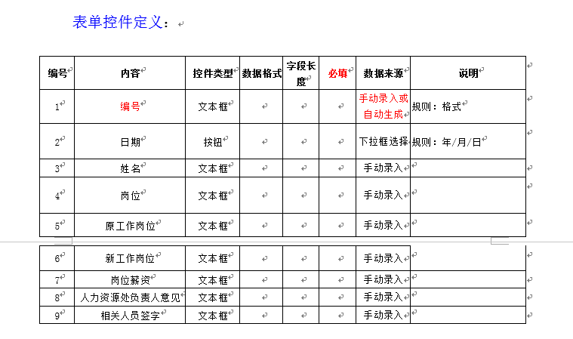
1 | 公司机关调入人员id |  |  | corp_inner_transfer_id | ○ |  | char |  | 32 |  |  |  |  |  |  |  |  |  |  |  |  |  | { "carId":"11", "carName":"11", "financialNumber":"11", "modelNumber":"11", "carStandard":"11", "subordinateUnit":"11", "useUnit":"11", "location":"11", "accountedForDate":"11", "isCarCheck":"11", "isCarInsurance":"11", "createTime":"11", "createUser":"11", "createUserId":"11", "modifyTime":"11", "modifyUser":"11", "modifyUserId":"11" }
2 | 关联流程id |  |  | work_id |  |  | varchar |  | 32
3 | 编号 |  |  | serial_number |  |  | varchar |  | 200
4 | 姓名 |  |  | name |  |  | varchar |  | 200
5 | 调出时间 |  |  | transfer_time |  |  | char |  | 1 |  | 0:男 1：女
6 | 调入人 |  |  | transfer_name |  |  | datetime |  |  |  | YYYY-MM-DD hh24:mi:ss
7 | 关系 |  |  | relation |  |  | varchar |  | 200
8 | 岗位 |  |  | post |  |  | char |  | 1 |  | 0:高中、1：大学本科 2：硕士
9 | 原工作岗位 |  |  | original_post |  |  | char |  | 1 |  | 0:已婚、1:未婚
10 | 新工作岗位 |  |  | new_post |  |  | datetime |  |  |  | YYYY-MM-DD hh24:mi:ss
11 | 岗位准薪资 |  |  | post_salary |  |  | char |  | 1 |  | 0:群众、1:团员、2:党员
12 | 人力资源处负责人id |  |  | hr_user_key |  |  | char |  | 32
12 | 人力资源处负责人姓名 |  |  | hr_real_name |  |  | varchar |  | 200
12 | 人力资源处负责人意见 |  |  | hr_opinion |  |  | text
13 | 相关人员意见 |  |  | related_opinion |  |  | text
13 | 相关人员签字集合 |  |  | related_sign_list |  |  | text
21 | 状态 |  |  | flow_status |  |  | char |  | 1 |  | 0:审核中 1:通过 2:驳回 3:归档
22 | 备注 |  |  | remark |  |  | text
23 | 删除标识 |  |  | del_flag |  |  | char |  | 1 |  | 0:未删除 1：逻辑删除
24 | 创建时间 |  |  | create_time |  |  | datetime |  |  |  | YYYY-MM-DD hh24:mi:ss
25 | 创建者 |  |  | create_user |  |  | char |  | 32
26 | 创建者姓名 |  |  | create_user_name |  |  | varchar |  | 100
27 | 更新时间 |  |  | modify_time |  |  | datetime |  |  |  | YYYY-MM-DD hh24:mi:ss
28 | 更新者 |  |  | modify_user |  |  | char |  | 32
29 | 更新者姓名 |  |  | modify_user_name |  |  | varchar |  | 100

索引，制约等

 |  |  |  |  |  |  |  |  |  |  |  |  |  |  |  |  | 文字描述
 |  |  |  |  |  |  |  |  |  |  |  |  |  |  |  |  |  |  | sql语句名称 | selectVoteList
 |  |  |  |  |  |  |  |  |  |  |  |  |  |  |  |  |  |  | 返回类型 | BaseResultMap |  |  |  | java返回类型 | List
 |  |  |  |  |  |  |  |  |  |  |  |  |  |  |  |  |  |  | 输入类型 | 类 |  |  |  | java输入类型 | 类
 |  |  |  |  |  |  |  |  |  |  |  |  |  |  |  |  |  |  | sql语句内容 | select <include refid="Base_Column_List" /> from wdp_vote

 |  |  |  |  |  |  |  |  |  |  |  |  |  |  |  |  | 文字描述
 |  |  |  |  |  |  |  |  |  |  |  |  |  |  |  |  |  |  | sql语句名称 | findVoteListByConditions
 |  |  |  |  |  |  |  |  |  |  |  |  |  |  |  |  |  |  | 返回类型 | BaseResultMap |  |  |  | java返回类型 | List
 |  |  |  |  |  |  |  |  |  |  |  |  |  |  |  |  |  |  | 输入类型 | java.lang.String |  |  |  | java输入类型 | 类
 |  |  |  |  |  |  |  |  |  |  |  |  |  |  |  |  |  |  | sql语句内容 | select <include refid="Base_Column_List" /> from wdp_vote where 1=1 <if test="_parameter != null and _parameter.voteTitle!= null and _parameter.voteTitle != ''"> AND vote_title = #{_parameter.voteTitle} </if> <if test="_parameter != null and _parameter.state != null and _parameter.state != ''"> AND state = #{_parameter.state} </if> <if test="_parameter != null and _parameter.startDate != null and _parameter.startDate != ''"> <![CDATA[AND start_date >= #{_parameter.startDate}]]> </if> <if test="_parameter != null and _parameter.endDate != null and _parameter.endDate != ''"> <![CDATA[AND end_date <= #{_parameter.endDate}]]> </if>

 |  |  |  |  |  |  |  |  |  |  |  |  |  |  |  |  | 文字描述
 |  |  |  |  |  |  |  |  |  |  |  |  |  |  |  |  |  |  | sql语句名称 | selectByIdtest3
 |  |  |  |  |  |  |  |  |  |  |  |  |  |  |  |  |  |  | 返回类型 | BaseResultMap |  |  |  | java返回类型 | 类
 |  |  |  |  |  |  |  |  |  |  |  |  |  |  |  |  |  |  | 输入类型 | java.lang.String |  |  |  | java输入类型 | 类
 |  |  |  |  |  |  |  |  |  |  |  |  |  |  |  |  |  |  | sql语句内容 | select <include refid="Base_Column_List" /> from base_department where oa_id = #{oaId,jdbcType=VARCHAR}

 |  |  |  |  |  |  |  |  |  |  |  |  |  |  |  |  | 文字描述
 |  |  |  |  |  |  |  |  |  |  |  |  |  |  |  |  |  |  | sql语句名称 | selectByIdtest4
 |  |  |  |  |  |  |  |  |  |  |  |  |  |  |  |  |  |  | 返回类型 | BaseResultMap |  |  |  | java返回类型 | 类
 |  |  |  |  |  |  |  |  |  |  |  |  |  |  |  |  |  |  | 输入类型 | java.lang.String |  |  |  | java输入类型 | 类
 |  |  |  |  |  |  |  |  |  |  |  |  |  |  |  |  |  |  | sql语句内容 | select <include refid="Base_Column_List" /> from base_department where oa_id = #{oaId,jdbcType=VARCHAR}

公司机关调出人员流程表
系统名 |  | 后台问题归类 |  |  | 表结构定义书 |  |  |  |  |  |  |  | 作成者 |  | 作成日
子系统名 |  | zj-seal |  |  |  |  |  |  |  |  |  |  | 更新者 |  | 更新日

表明名（物理名） |  |  | zj_corp_personnell_outer_transfer |  | 逻辑名称 |  |  | 公司机关调出人员流程表 |  |  |  | 包名： |  | com.apih5.mybatis

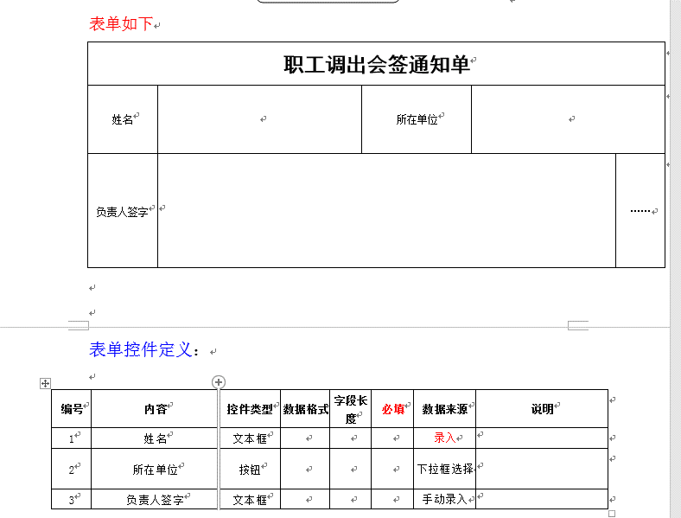
No. | 項目名（逻辑名） |  |  | 英字名（物理名） | PK | Not Null | 类型 |  | 全体 位数 | 小数位数 | 备注说明 |  |  |  |  | CODE定义书No. | No. | 項目名（逻辑名） |  |  | 英字名（物理名） | Java类型 | JSON生成 |  |  | CODE定义书No.

1 | 公司机关调出id |  |  | corp_outer_id | ○ |  | char |  | 32 |  |  |  |  |  |  |  |  |  |  |  |  |  | { "carId":"11", "carName":"11", "financialNumber":"11", "modelNumber":"11", "carStandard":"11", "subordinateUnit":"11", "useUnit":"11", "location":"11", "accountedForDate":"11", "isCarCheck":"11", "isCarInsurance":"11", "createTime":"11", "createUser":"11", "createUserId":"11", "modifyTime":"11", "modifyUser":"11", "modifyUserId":"11" }
2 | 关联流程id |  |  | work_id |  |  | varchar |  | 32
3 | 姓名 |  |  | name |  |  | varchar |  | 200
4 | 所在单位 |  |  | current_unit |  |  | varchar |  | 200
5 | 局领导id |  |  | bureau_leader_user_id |  |  | char |  | 32
6 | 局领导姓名 |  |  | bureau_leader_real_name |  |  | varchar |  | 200
7 | 局领导意见 |  |  | bureau_leader_opinion |  |  | text
8 | 局人力资源部 |  |  | bureau_hr_resources |  |  | varchar |  | 200
10 | 相关部门承办人id |  |  | related_dep_undertaker_user_key |  |  | char |  | 32
11 | 相关部门承办人姓名 |  |  | related_dep_undertaker_real_name |  |  | varchar |  | 200
12 | 相关部门承办人意见 |  |  | related_dep_undertaker_opinion |  |  | text
13 | 人力资源部负责人id |  |  | hr_user_key |  |  | char |  | 32
14 | 人力资源部负责人姓名 |  |  | hr_real_name |  |  | varchar |  | 200
15 | 人力资源部负责人意见 |  |  | hr_opinion |  |  | text
16 | 状态 |  |  | flow_status |  |  | char |  | 1 |  | 0:审核中 1:通过 2:驳回 3:归档
17 | 备注 |  |  | remark |  |  | text
18 | 删除标识 |  |  | del_flag |  |  | char |  | 1 |  | 0:未删除 1：逻辑删除
19 | 创建时间 |  |  | create_time |  |  | datetime |  |  |  | YYYY-MM-DD hh24:mi:ss
20 | 创建者 |  |  | create_user |  |  | char |  | 32
21 | 创建者姓名 |  |  | create_user_name |  |  | varchar |  | 100
22 | 更新时间 |  |  | modify_time |  |  | datetime |  |  |  | YYYY-MM-DD hh24:mi:ss
23 | 更新者 |  |  | modify_user |  |  | char |  | 32
24 | 更新者姓名 |  |  | modify_user_name |  |  | varchar |  | 100

索引，制约等

 |  |  |  |  |  |  |  |  |  |  |  |  |  |  |  |  | 文字描述
 |  |  |  |  |  |  |  |  |  |  |  |  |  |  |  |  |  |  | sql语句名称 | selectVoteList
 |  |  |  |  |  |  |  |  |  |  |  |  |  |  |  |  |  |  | 返回类型 | BaseResultMap |  |  |  | java返回类型 | List
 |  |  |  |  |  |  |  |  |  |  |  |  |  |  |  |  |  |  | 输入类型 | 类 |  |  |  | java输入类型 | 类
 |  |  |  |  |  |  |  |  |  |  |  |  |  |  |  |  |  |  | sql语句内容 | select <include refid="Base_Column_List" /> from wdp_vote

 |  |  |  |  |  |  |  |  |  |  |  |  |  |  |  |  | 文字描述
 |  |  |  |  |  |  |  |  |  |  |  |  |  |  |  |  |  |  | sql语句名称 | findVoteListByConditions
 |  |  |  |  |  |  |  |  |  |  |  |  |  |  |  |  |  |  | 返回类型 | BaseResultMap |  |  |  | java返回类型 | List
 |  |  |  |  |  |  |  |  |  |  |  |  |  |  |  |  |  |  | 输入类型 | java.lang.String |  |  |  | java输入类型 | 类
 |  |  |  |  |  |  |  |  |  |  |  |  |  |  |  |  |  |  | sql语句内容 | select <include refid="Base_Column_List" /> from wdp_vote where 1=1 <if test="_parameter != null and _parameter.voteTitle!= null and _parameter.voteTitle != ''"> AND vote_title = #{_parameter.voteTitle} </if> <if test="_parameter != null and _parameter.state != null and _parameter.state != ''"> AND state = #{_parameter.state} </if> <if test="_parameter != null and _parameter.startDate != null and _parameter.startDate != ''"> <![CDATA[AND start_date >= #{_parameter.startDate}]]> </if> <if test="_parameter != null and _parameter.endDate != null and _parameter.endDate != ''"> <![CDATA[AND end_date <= #{_parameter.endDate}]]> </if>

 |  |  |  |  |  |  |  |  |  |  |  |  |  |  |  |  | 文字描述
 |  |  |  |  |  |  |  |  |  |  |  |  |  |  |  |  |  |  | sql语句名称 | selectByIdtest3
 |  |  |  |  |  |  |  |  |  |  |  |  |  |  |  |  |  |  | 返回类型 | BaseResultMap |  |  |  | java返回类型 | 类
 |  |  |  |  |  |  |  |  |  |  |  |  |  |  |  |  |  |  | 输入类型 | java.lang.String |  |  |  | java输入类型 | 类
 |  |  |  |  |  |  |  |  |  |  |  |  |  |  |  |  |  |  | sql语句内容 | select <include refid="Base_Column_List" /> from base_department where oa_id = #{oaId,jdbcType=VARCHAR}

 |  |  |  |  |  |  |  |  |  |  |  |  |  |  |  |  | 文字描述
 |  |  |  |  |  |  |  |  |  |  |  |  |  |  |  |  |  |  | sql语句名称 | selectByIdtest4
 |  |  |  |  |  |  |  |  |  |  |  |  |  |  |  |  |  |  | 返回类型 | BaseResultMap |  |  |  | java返回类型 | 类
 |  |  |  |  |  |  |  |  |  |  |  |  |  |  |  |  |  |  | 输入类型 | java.lang.String |  |  |  | java输入类型 | 类
 |  |  |  |  |  |  |  |  |  |  |  |  |  |  |  |  |  |  | sql语句内容 | select <include refid="Base_Column_List" /> from base_department where oa_id = #{oaId,jdbcType=VARCHAR}

借调人员协议申请表
系统名 |  | 后台问题归类 |  |  | 表结构定义书 |  |  |  |  |  |  |  | 作成者 |  | 作成日
子系统名 |  | zj-seal |  |  |  |  |  |  |  |  |  |  | 更新者 |  | 更新日

表明名（物理名） |  |  | zj_loaned_personnell_deal_apply |  | 逻辑名称 |  |  | 借调人员协议申请表 |  |  |  | 包名： |  | com.apih5.mybatis

No. | 項目名（逻辑名） |  |  | 英字名（物理名） | PK | Not Null | 类型 |  | 全体 位数 | 小数位数 | 备注说明 |  |  |  |  | CODE定义书No. | No. | 項目名（逻辑名） |  |  | 英字名（物理名） | Java类型 | JSON生成 |  |  | CODE定义书No.

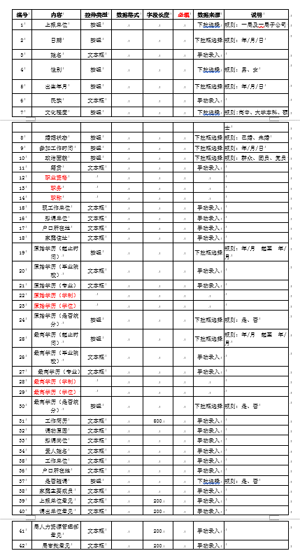
1 | 借调id |  |  | loaned_id | ○ |  | char |  | 32 |  |  |  |  |  |  |  |  |  |  |  |  |  | { "carId":"11", "carName":"11", "financialNumber":"11", "modelNumber":"11", "carStandard":"11", "subordinateUnit":"11", "useUnit":"11", "location":"11", "accountedForDate":"11", "isCarCheck":"11", "isCarInsurance":"11", "createTime":"11", "createUser":"11", "createUserId":"11", "modifyTime":"11", "modifyUser":"11", "modifyUserId":"11" }
2 | 关联流程id |  |  | work_id |  |  | varchar |  | 32
3 | 上报单位 |  |  | reported_unit |  |  | varchar |  | 200
4 | 上报时间 |  |  | reported_time |  |  | datetime |  |  |  | YYYY-MM-DD hh24:mi:ss
5 | 姓名 |  |  | name |  |  | varchar |  | 200
6 | 性别 |  |  | sex |  |  | char |  | 1 |  | 0:男 1：女
7 | 出生年月 |  |  | birth |  |  | datetime |  |  |  | YYYY-MM-DD hh24:mi:ss
8 | 民族 |  |  | nation |  |  | varchar |  | 200
9 | 文化程度 |  |  | degree_of_education |  |  | char |  | 1 |  | 0:高中、1：大学本科 2：硕士
10 | 婚姻状态 |  |  | marital_status |  |  | char |  | 1 |  | 0:已婚、1:未婚
11 | 参加工作时间 |  |  | join_work_time |  |  | datetime |  |  |  | YYYY-MM-DD hh24:mi:ss
12 | 政治面貌 |  |  | politics_status |  |  | char |  | 1 |  | 0:群众、1:团员、2:党员
13 | 籍贯 |  |  | native_place |  |  | varchar |  | 200
14 | 职业资格 |  |  | professional_qualification |  |  | varchar |  | 200
15 | 职务 |  |  | duty |  |  | varchar |  | 200
16 | 职称 |  |  | professional_title |  |  | varchar |  | 200
17 | 现工作单位 |  |  | current_work_unit |  |  | varchar |  | 200
18 | 拟调单位 |  |  | adjust_unit |  |  | varchar |  | 200
19 | 户口所在地 |  |  | domicile_place |  |  | varchar |  | 200
20 | 家庭住址 |  |  | family_address |  |  | varchar |  | 200
21 | 开始时间（原始学历） |  |  | original_education_start_time |  |  | datetime |  |  |  | YYYY-MM-DD hh24:mi:ss
21 | 结束时间（原始学历） |  |  | original_education_end_time |  |  | datetime |  |  |  | YYYY-MM-DD hh24:mi:ss
22 | 毕业院校（原始学历） |  |  | original_graduate_school |  |  | varchar |  | 200
23 | 专业（原始学历） |  |  | original_major |  |  | varchar |  | 200
24 | 学制（原始学历） |  |  | original_eductional_systme |  |  | varchar
25 | 学位（原始学历） |  |  | original_degree |  |  | varchar
26 | 是否统分（原始学历） |  |  | original_sep_flag |  |  | char |  | 1 |  | 0:是、1:否
27 | 开始时间（最高学历） |  |  | highest_education_start_time |  |  | datetime |  |  |  | YYYY-MM-DD hh24:mi:ss
27 | 结束时间（最高学历） |  |  | highest_education_end_time |  |  | datetime |  |  |  | YYYY-MM-DD hh24:mi:ss
28 | 毕业院校（最高学历） |  |  | highest_graduate_school |  |  | varchar |  | 200
29 | 专业（最高学历） |  |  | highest_major |  |  | varchar |  | 200
30 | 学制（最高学历） |  |  | highest_education_system |  |  | varchar |  | 200
31 | 学位（最高学历） |  |  | highest_degree |  |  | varchar |  | 200
32 | 是否统分（最高学历） |  |  | highest_sep_flag |  |  | char |  | 1 |  | 0:是、1:否
33 | 工作简历 |  |  | job_resume |  |  | varchar |  | 500
34 | 调动原因 |  |  | transfer_reason |  |  | varchar |  | 200
35 | 拟调岗位 |  |  | adjust_post |  |  | varchar |  | 200
36 | 爱人姓名 |  |  | lover_name |  |  | varchar |  | 200
37 | 爱人工作单位 |  |  | lover_work_unit |  |  | varchar |  | 200
38 | 爱人户口所在地 |  |  | lover_domicile_place |  |  | varchar |  | 200
39 | 是否随调 |  |  | follow_flag |  |  | char |  | 1 |  | 0:是、1:否
40 | 家庭主要成员 |  |  | family_members |  |  | varchar |  | 200
41 | 上报单位意见 |  |  | reported_unit_opinion |  |  | text
42 | 调出单位意见 |  |  | export_unit_opinion |  |  | text
43 | 人力资源意见 |  |  | hr_opinion |  |  | text
44 | 局审批意见 |  |  | bureau_approval_opinion |  |  | text
45 | 状态 |  |  | flow_status |  |  | char |  | 1 |  | 0:审核中 1:通过 2:驳回 3:归档
46 | 备注 |  |  | remark |  |  | text
47 | 删除标识 |  |  | del_flag |  |  | char |  | 1 |  | 0:未删除 1：逻辑删除
48 | 创建时间 |  |  | create_time |  |  | datetime |  |  |  | YYYY-MM-DD hh24:mi:ss
49 | 创建者 |  |  | create_user |  |  | char |  | 32
50 | 创建者姓名 |  |  | create_user_name |  |  | varchar |  | 100
51 | 更新时间 |  |  | modify_time |  |  | datetime |  |  |  | YYYY-MM-DD hh24:mi:ss
52 | 更新者 |  |  | modify_user |  |  | char |  | 32
53 | 更新者姓名 |  |  | modify_user_name |  |  | varchar |  | 100

索引，制约等

 |  |  |  |  |  |  |  |  |  |  |  |  |  |  |  |  | 文字描述
 |  |  |  |  |  |  |  |  |  |  |  |  |  |  |  |  |  |  | sql语句名称 | selectVoteList
 |  |  |  |  |  |  |  |  |  |  |  |  |  |  |  |  |  |  | 返回类型 | BaseResultMap |  |  |  | java返回类型 | List
 |  |  |  |  |  |  |  |  |  |  |  |  |  |  |  |  |  |  | 输入类型 | 类 |  |  |  | java输入类型 | 类
 |  |  |  |  |  |  |  |  |  |  |  |  |  |  |  |  |  |  | sql语句内容 | select <include refid="Base_Column_List" /> from wdp_vote

 |  |  |  |  |  |  |  |  |  |  |  |  |  |  |  |  | 文字描述
 |  |  |  |  |  |  |  |  |  |  |  |  |  |  |  |  |  |  | sql语句名称 | findVoteListByConditions
 |  |  |  |  |  |  |  |  |  |  |  |  |  |  |  |  |  |  | 返回类型 | BaseResultMap |  |  |  | java返回类型 | List
 |  |  |  |  |  |  |  |  |  |  |  |  |  |  |  |  |  |  | 输入类型 | java.lang.String |  |  |  | java输入类型 | 类
 |  |  |  |  |  |  |  |  |  |  |  |  |  |  |  |  |  |  | sql语句内容 | select <include refid="Base_Column_List" /> from wdp_vote where 1=1 <if test="_parameter != null and _parameter.voteTitle!= null and _parameter.voteTitle != ''"> AND vote_title = #{_parameter.voteTitle} </if> <if test="_parameter != null and _parameter.state != null and _parameter.state != ''"> AND state = #{_parameter.state} </if> <if test="_parameter != null and _parameter.startDate != null and _parameter.startDate != ''"> <![CDATA[AND start_date >= #{_parameter.startDate}]]> </if> <if test="_parameter != null and _parameter.endDate != null and _parameter.endDate != ''"> <![CDATA[AND end_date <= #{_parameter.endDate}]]> </if>

 |  |  |  |  |  |  |  |  |  |  |  |  |  |  |  |  | 文字描述
 |  |  |  |  |  |  |  |  |  |  |  |  |  |  |  |  |  |  | sql语句名称 | selectByIdtest3
 |  |  |  |  |  |  |  |  |  |  |  |  |  |  |  |  |  |  | 返回类型 | BaseResultMap |  |  |  | java返回类型 | 类
 |  |  |  |  |  |  |  |  |  |  |  |  |  |  |  |  |  |  | 输入类型 | java.lang.String |  |  |  | java输入类型 | 类
 |  |  |  |  |  |  |  |  |  |  |  |  |  |  |  |  |  |  | sql语句内容 | select <include refid="Base_Column_List" /> from base_department where oa_id = #{oaId,jdbcType=VARCHAR}

 |  |  |  |  |  |  |  |  |  |  |  |  |  |  |  |  | 文字描述
 |  |  |  |  |  |  |  |  |  |  |  |  |  |  |  |  |  |  | sql语句名称 | selectByIdtest4
 |  |  |  |  |  |  |  |  |  |  |  |  |  |  |  |  |  |  | 返回类型 | BaseResultMap |  |  |  | java返回类型 | 类
 |  |  |  |  |  |  |  |  |  |  |  |  |  |  |  |  |  |  | 输入类型 | java.lang.String |  |  |  | java输入类型 | 类
 |  |  |  |  |  |  |  |  |  |  |  |  |  |  |  |  |  |  | sql语句内容 | select <include refid="Base_Column_List" /> from base_department where oa_id = #{oaId,jdbcType=VARCHAR}

